VALORES MAXIMOS RESUMEN
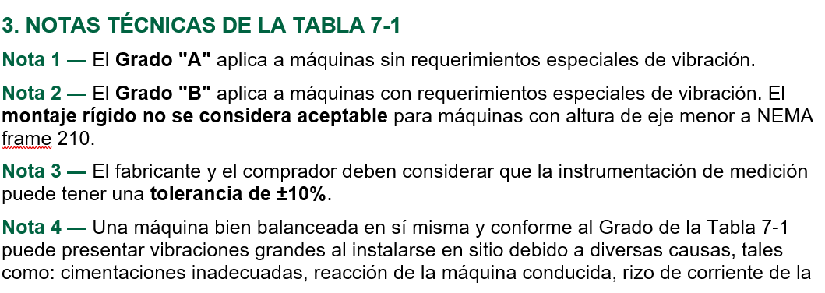
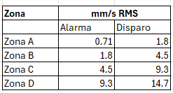
CRITERIOS DE SEVERIDAD DE VIBRACIONES EN MAQUINAS ROTATORIAS ISO 20816-3
TABLA A1. CLASIFICACION DE ZONAS DE SEVERIDAD DE VIBRACIÓN GP1 (MAQUINAS > 400HP H> 315mm)
EQUIPO | VELOCIDAD ALARMA RMS (mm/s) | VELOCIDAD PELIGRO RMS (mm/s) | DESPLAZAMIENTO ALARMA RMS (µm) | DESPLAZAMIENTO PELIGRO RMS (µm) | OBSERVACIONES
MAQUINA Base Rigida | 4.5 | 7.1 | 57 | 90 | ISO 20816-3
MAQUINA Base Flexible | 7.1 | 11.0 | 90 | 140 | ISO 20816-3
NOTA : LA TABLA A1 Y A2 APLICA PARA MAQUINAS ACOPLADAS (CON CARGA).
TABLA A2. CLASIFICACION DE ZONAS DE SEVERIDAD DE VIBRACIÓN GP2 (MAQUINAS > 20HP <400HP H< 315mm)
EQUIPO | VELOCIDAD ALARMA RMS (mm/s) | VELOCIDAD PELIGRO RMS (mm/s) | DESPLAZAMIENTO ALARMA RMS (µm) | DESPLAZAMIENTO PELIGRO RMS (µm) | OBSERVACIONES
MAQUINA Base Rigida | 2.8 | 4.5 | 45 | 71 | ISO 20816-3
MAQUINA Base flexible | 4.5 | 7.1 | 71 | 113 | ISO 20816-3
MAQUINA Motosoloaires | 4.5 | 9.3 | N.A | N.A | ISO 20816-1
TIRO INDUCIDO TORRES DE ENFRIAMIENTO | 10.9 | 12.7 | N.D | N.D | CTI INSTITUTE
NOTA : LA TABLA A1 Y A2 APLICA PARA MAQUINAS ACOPLADAS (CON CARGA).

TABLA 3. CLASIFICACION DE ZONAS DE SEVERIDAD DE VIBRACIÓN MOTORES EN VACIO (TABLA 7-1 MG-1) >7.5HP
Grado de Vibración | Tipo de Montaje | NEMA Frame ≤ 210 (D= <133.35mm) |  | NEMA Frame > 210 (D= >133.35mm)
 |  | Desplazamiento RMS (µm) | Velocidad RMS (mm/s ) | Desplazamiento RMS (µm ) | Velocidad RMS (mm/s)
A | Flexible | 21.55 | 2.69 | 21.55 | 2.69
 | Rígido | N/A | N/A | 16.97 | 2.16 (2.69)*
B | Flexible | 25 | 1.52 | 14.49 | 1.79
 | Rígido | N/A | N/A | 11.66 | 1.43, (1.79)*
(*) Este nivel es el límite aplicable cuando la vibración a dos veces la frecuencia de línea (120 Hz @ 60 Hz) es la componente dominante,
conforme se define en la Cláusula 7.8.5 de la norma. Esta condición es típica en motores con problemas eléctricos: excentricidad de entrehierro,
barras rotas en el rotor, o desbalance magnético. |  | D= H= Altura piso a flecha para NEMA 210 = 133.35mm.

MG-1
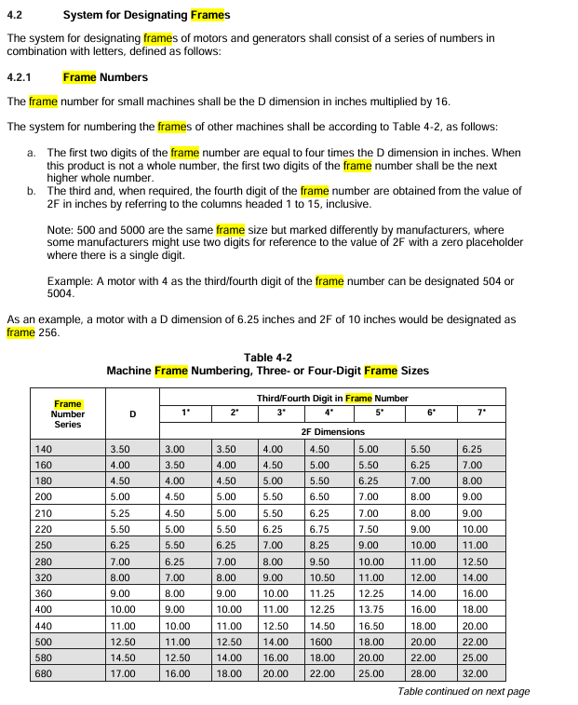
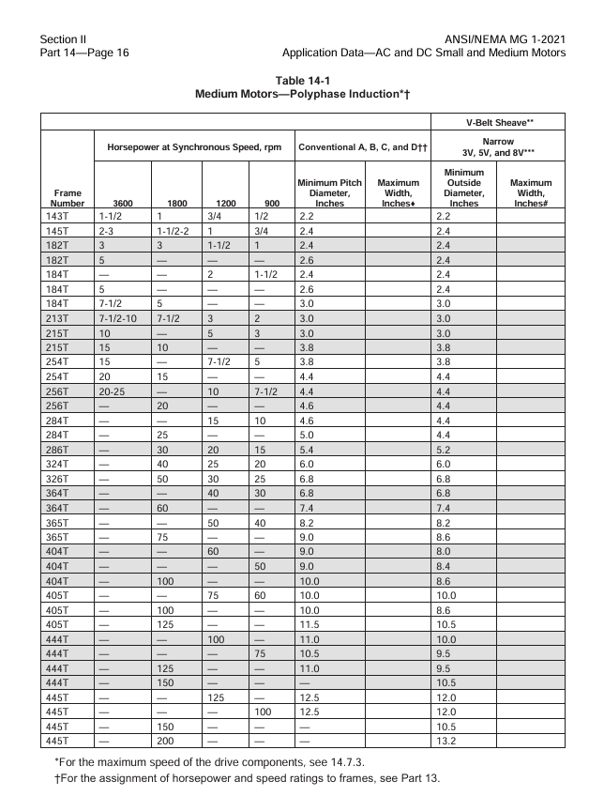
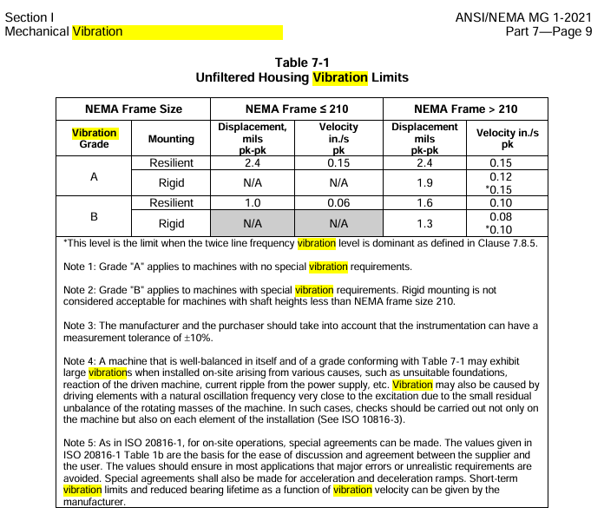

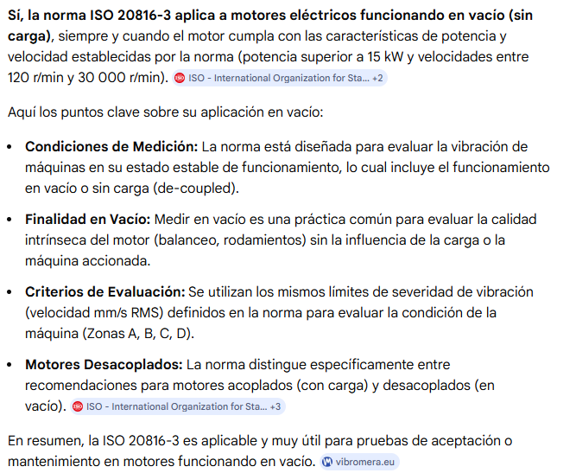

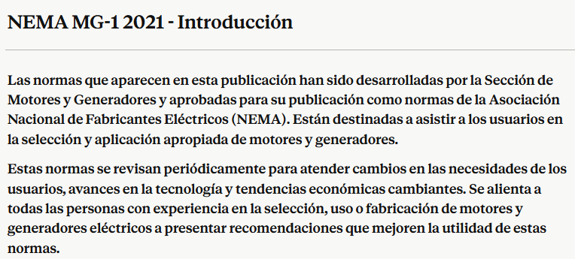

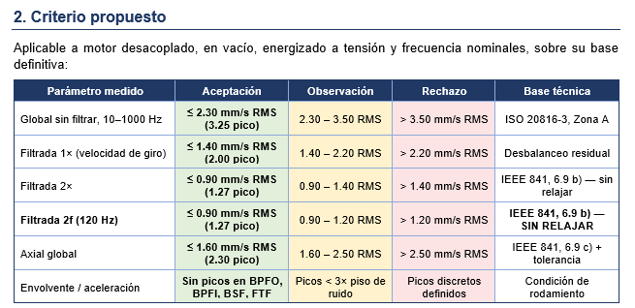

Traducción NEMA MG-1 2021 - Descargo de Responsabilidad
La información contenida en esta publicación fue considerada técnicamente sólida por consenso entre las personas involucradas en su desarrollo al momento de su aprobación. El consenso no necesariamente significa que existió acuerdo unánime entre todas las personas que participaron en el proceso de desarrollo.

Las normas y publicaciones guía de la Asociación Nacional de Fabricantes Eléctricos (NEMA, por sus siglas en inglés), de las cuales el presente documento es una de ellas, son desarrolladas mediante un proceso voluntario de desarrollo de normas. Este proceso reúne a voluntarios y/o busca las opiniones de personas que tienen un interés en el tema cubierto por esta publicación. Aunque NEMA administra el proceso y establece reglas para promover la equidad en el desarrollo del consenso, no redacta los documentos, ni prueba, evalúa o verifica de manera independiente la exactitud o integridad de cualquier información o la solidez de cualquier juicio contenido en sus normas y publicaciones guía.

NEMA se deslinda de responsabilidad por cualquier lesión personal, daño a la propiedad u otros daños de cualquier naturaleza, ya sean especiales, indirectos, consecuentes o compensatorios, que resulten directa o indirectamente de la publicación, uso, aplicación o confianza en este documento.

NEMA se deslinda y no otorga ninguna garantía, expresa o implícita, en cuanto a la exactitud o integridad de cualquier información publicada en este documento, y se deslinda y no garantiza que la información contenida en este documento cumplirá con algún propósito(s) o necesidad(es) en particular.

NEMA no se compromete a garantizar el desempeño de los productos o servicios de ningún fabricante o vendedor individual en virtud de esta norma.

Al publicar y hacer disponible este documento, NEMA no se compromete a prestar servicios profesionales o de otro tipo para o en nombre de ninguna persona o entidad, ni NEMA se compromete a cumplir con ningún deber que cualquier persona o entidad tenga hacia alguien más. Cualquier persona que utilice este documento debe confiar en su propio juicio independiente o, según sea apropiado, buscar el consejo de un profesional competente para determinar el ejercicio del cuidado razonable en cualquier circunstancia dada.

Información y otras normas sobre el tema cubierto por esta publicación pueden estar disponibles de otras fuentes, las cuales el usuario puede desear consultar para obtener puntos de vista adicionales o información no cubierta por esta publicación.

NEMA no tiene autoridad, ni se compromete a vigilar o hacer cumplir el cumplimiento con el contenido de este documento. NEMA no certifica, prueba ni inspecciona productos, diseños o instalaciones con fines de seguridad o salud. Cualquier certificación u otra declaración de cumplimiento con cualquier información relacionada con seguridad o salud en este documento no será atribuible a NEMA y es únicamente responsabilidad del certificador o del autor de la declaración.

© 2022 National Electrical Manufacturers Association

Derechos Reservados National Electrical Manufacturers Association

Proporcionado por Accuris bajo licencia con NEMA

Licenciatario=Petróleos Mexicanos - 2, 3, 4, 6/5948636002, Usuario=Herrera, Marco Antoni

Prohibida su reventa, 13/11/2023 12:13:26 MST

IEEE 841
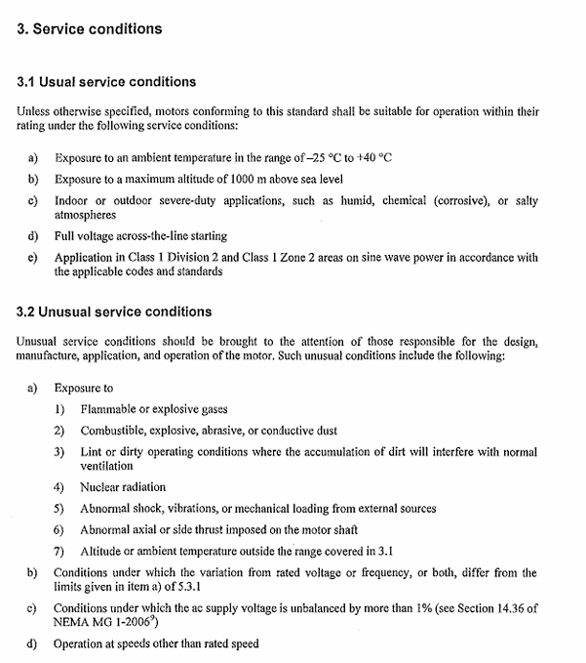
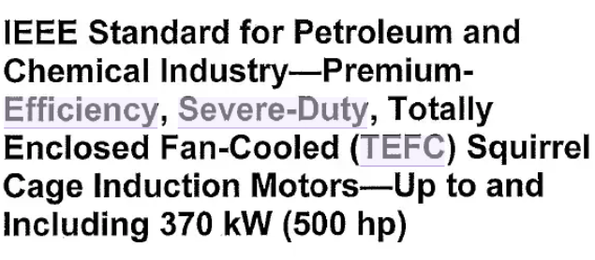

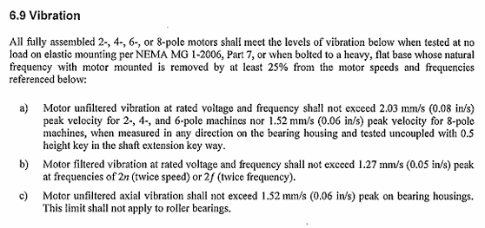

VALORES LIMITE DE VIBRACION

API 541
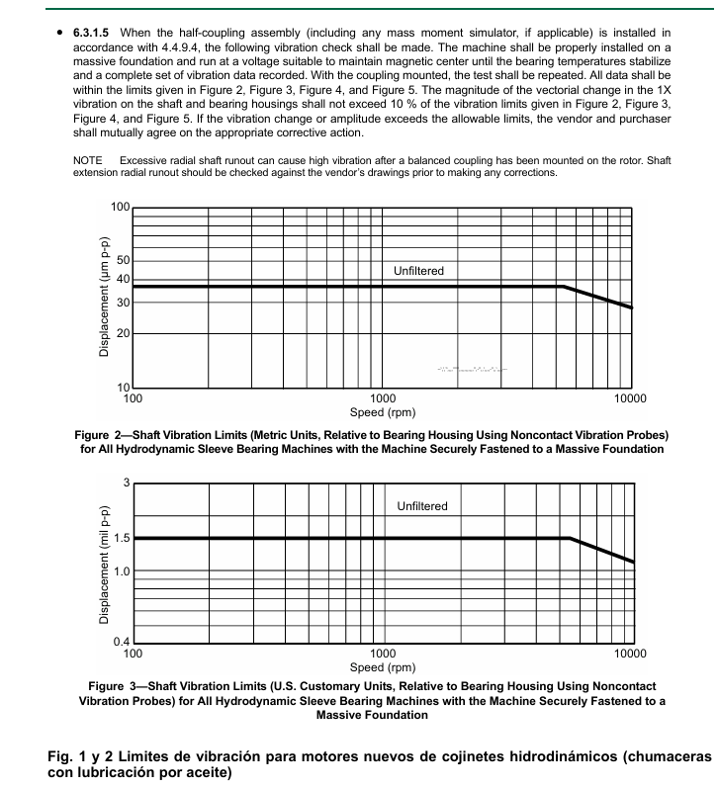

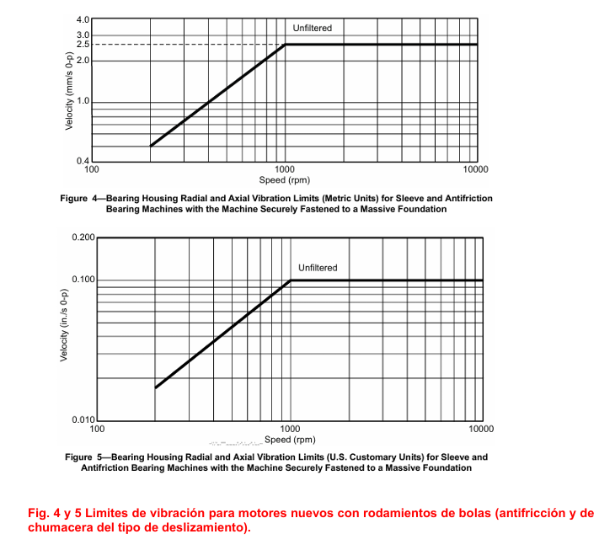

TABLA A1 Y A2 DE ISO 20816-3
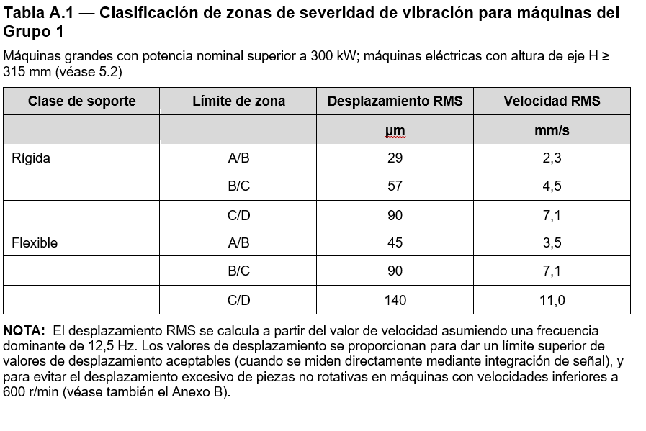
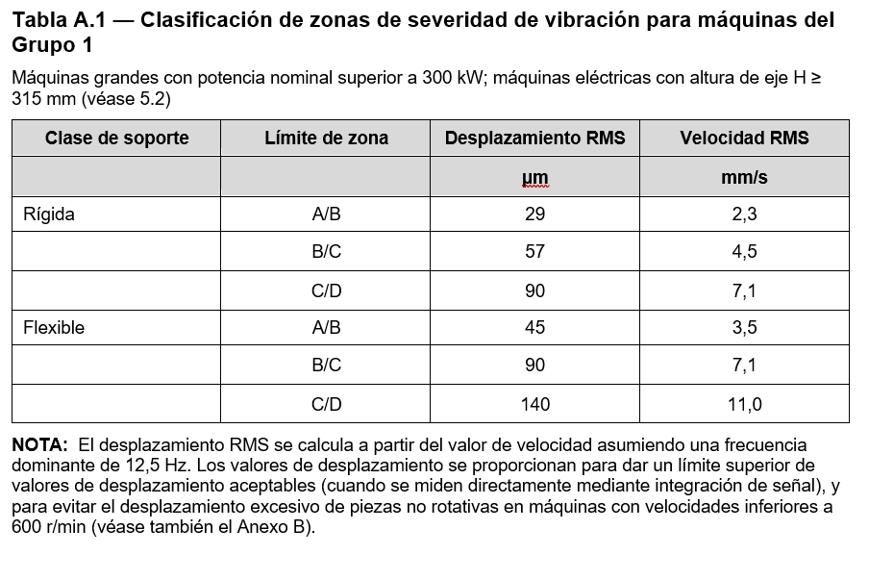
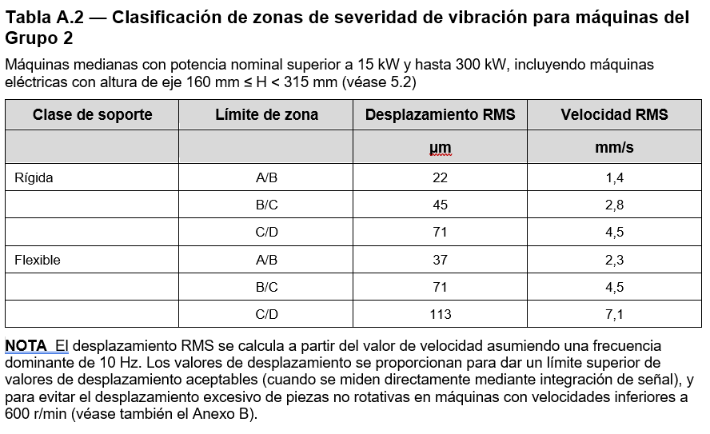

TABLA C.1 ISO 20816-1
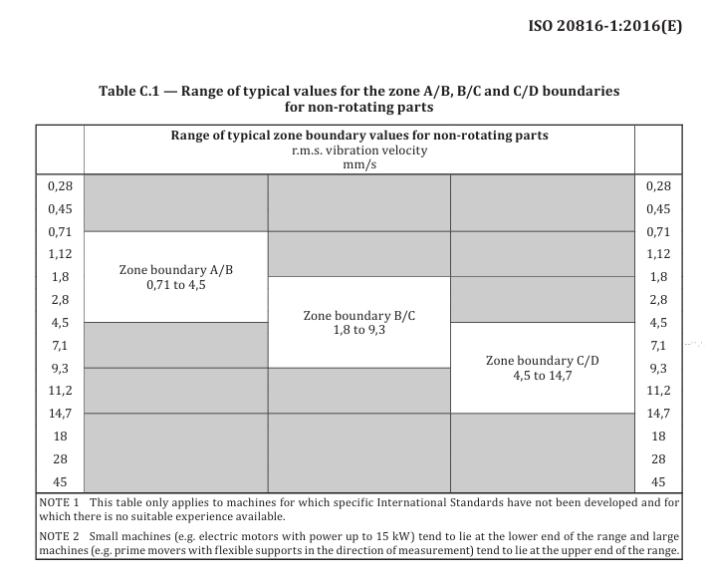

 | ZONA A: Maquinas nuevas

 | TABLA C.1 Rango de valores típicos para los límites de las Zonas A y B para piezas no rotativas
 | Zona | mm/s RMS
 |  | Alarma | Disparo
 | Zona A | 0.71 | 1.8
 | Zona B | 1.8 | 4.5
 | Zona C | 4.5 | 9.3
 | Zona D | 9.3 | 14.7
 | Esta tablita no esta validada
 |  |  |  | RANGE OF TIPICAL VALUES FOR THE ZONE A AND B BOUNDARIES FOR NON ROTATINGS PARTS

ESTA TABLA APLICA SOLAMENTE A MAQUINAS PARA LAS CUALES NO HAN SIDO DESARROLLADO NORMAS INTERNACIONALES
O NO HAY EXPERIENCIA ADECUADA DISPONIBLE.

TORRES DE ENFRIAMIENTO
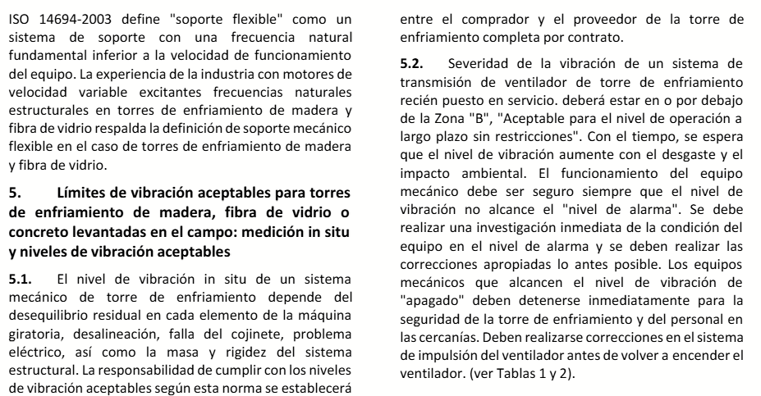
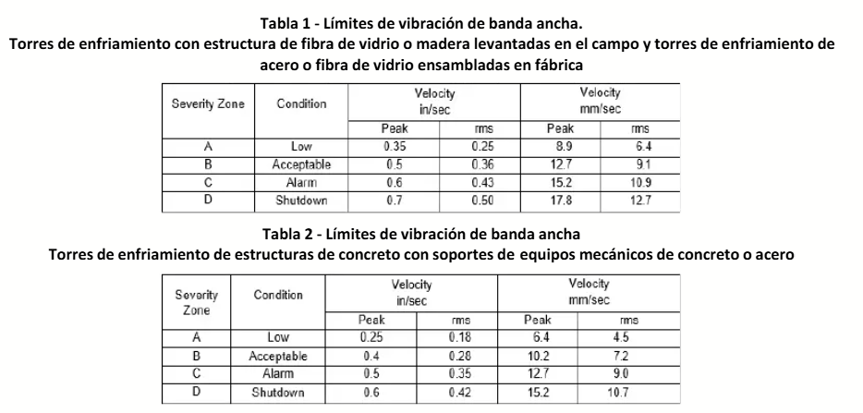

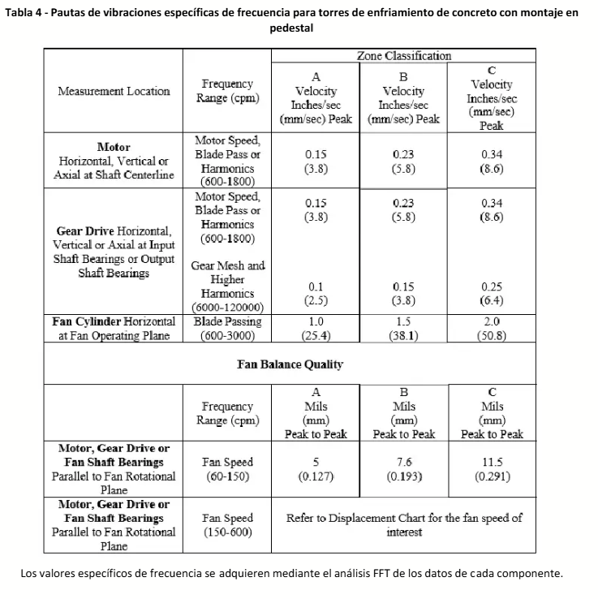

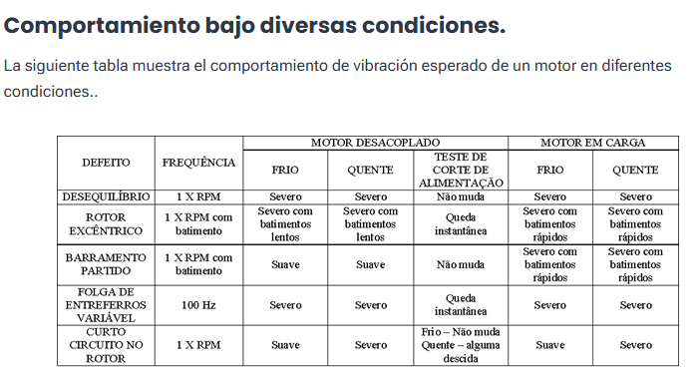

ZONAS A-D
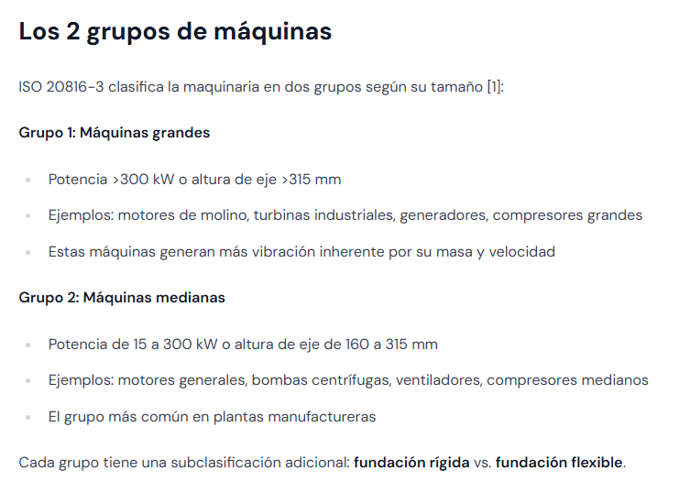
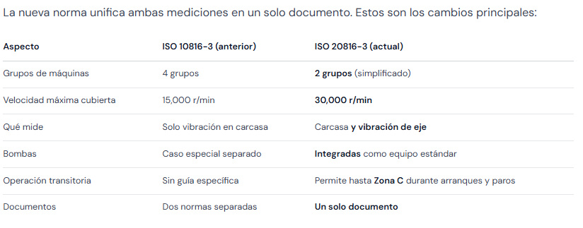

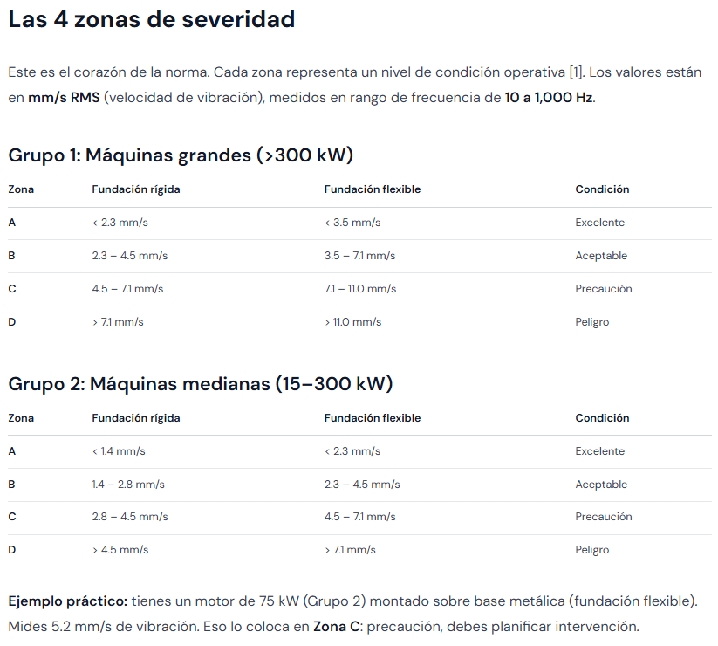

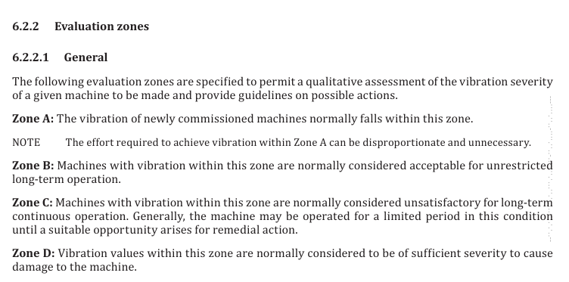

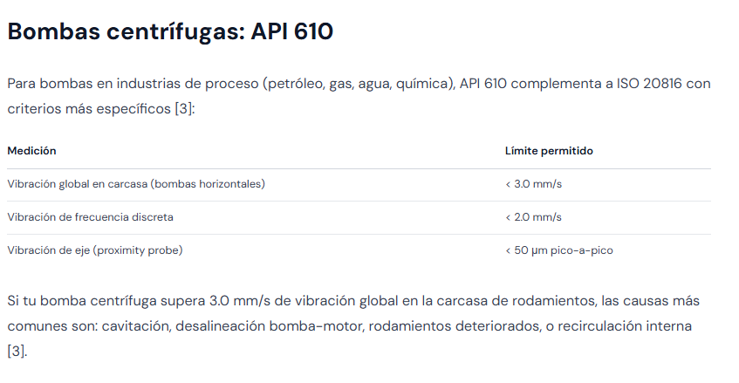

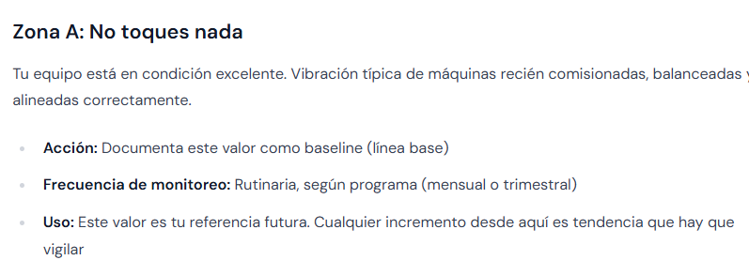

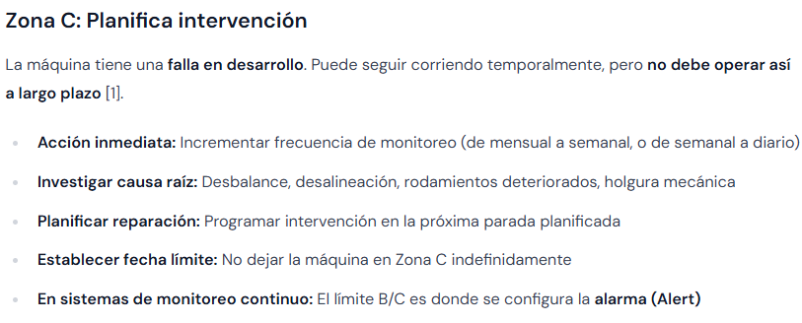

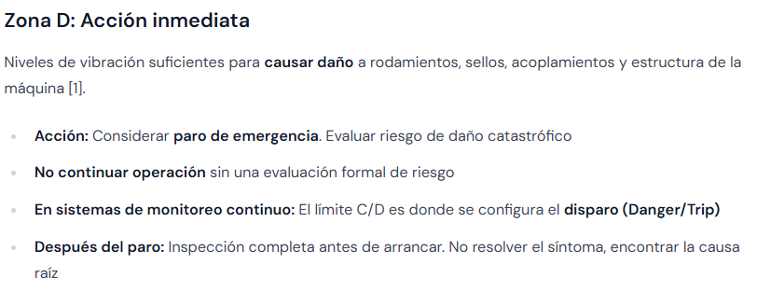

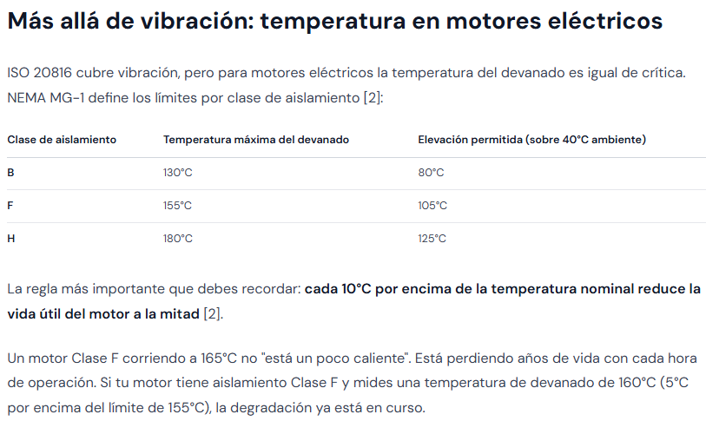

VALORES MAXIMOS
CRITERIOS DE SEVERIDAD DE VIBRACIONES EN MAQUINAS ROTATORIAS ISO 20816-3

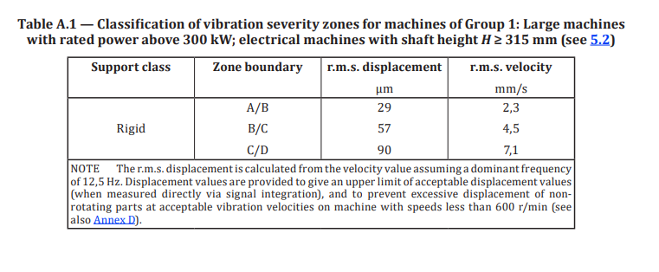
TABLA A1. CLASIFICACION DE ZONAS DE SEVERIDAD DE VIBRACIÓN GP1 (MAQUINAS > 400HP H> 315mm)
EQUIPO | ALARMA | PELIGRO | UNIDAD | RMS/ PICO | TABLA 1
MOTOBOMBA HOR / VER Base Rigida | 4.5 | 7.1 | mm/s | RMS | ISO 20816-3
MOTOBOMBA HOR / VER Base Flexible | 7.1 | 11.0 | mm/s | RMS | ISO 20816-3
TIRO FORZADO ó INDUCIDO base Rigida | 4.5 | 7.1 | mm/s | RMS | ISO 20816-3
TIRO FORZADO ó INDUCIDO base Flexible | 7.1 | 11.0 | mm/s | RMS | ISO 20816-3
TIRO INDUCIDO TORRES DE ENFRIAMIENTO (CTI INSTITUTE) | 10.9 | 12.7 | mm/s | RMS | ISO 20816-3

TABLA A2. CLASIFICACION DE ZONAS DE SEVERIDAD DE VIBRACIÓN GP2 (MAQUINAS > 20HP <400HP H< 315mm)
EQUIPO | ALARMA | PELIGRO | UNIDAD | RMS/ PICO | TABLA 2
EQUIPO Base Rigida | 2.8 | 4.5 | mm/s | RMS | ISO 20816-3
MOTOVENTILADOR Soloaire Base flexible | 4.5 | 7.1 | mm/s | RMS | ISO 20816-3
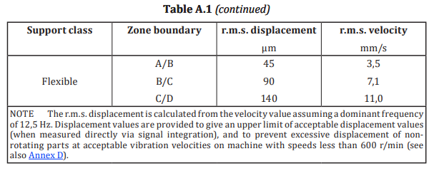
NOTA : LA TABLA A1 Y A2 APLICA PARA MOTORES EN VACIO Y ACOPLADOS (CON CARGA).
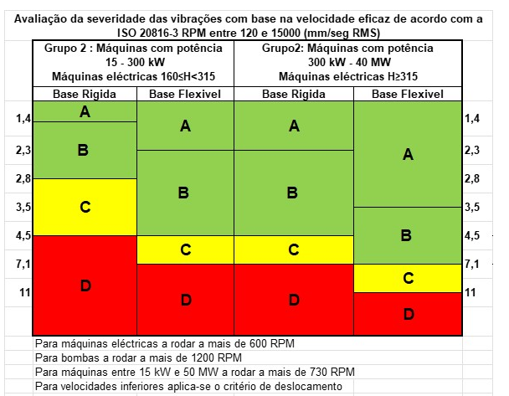

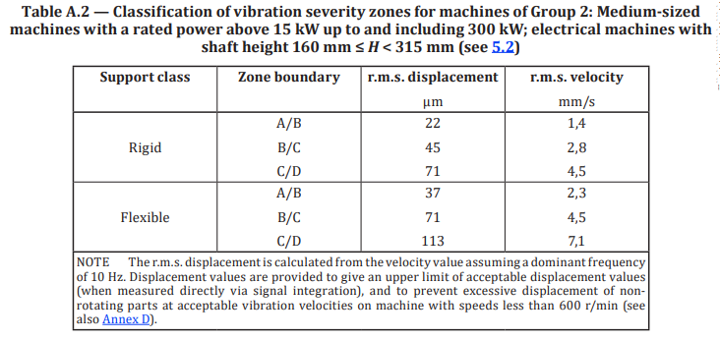

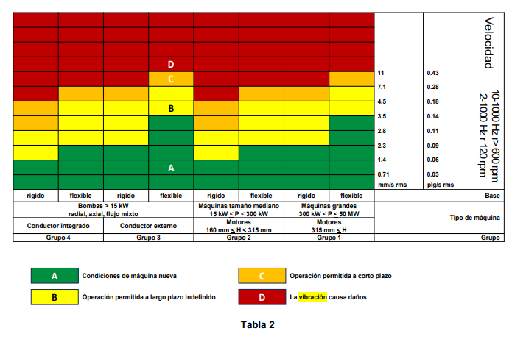

TABLA C.1 ISO 20816-1
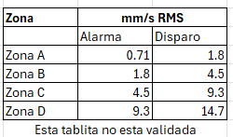

 |  |  |  |  |  | ESTA TABLA ES DE LA NORMA ANTERIOR ISO 10816-3

DESPLAZAMIENTO FLECHA ISO20816
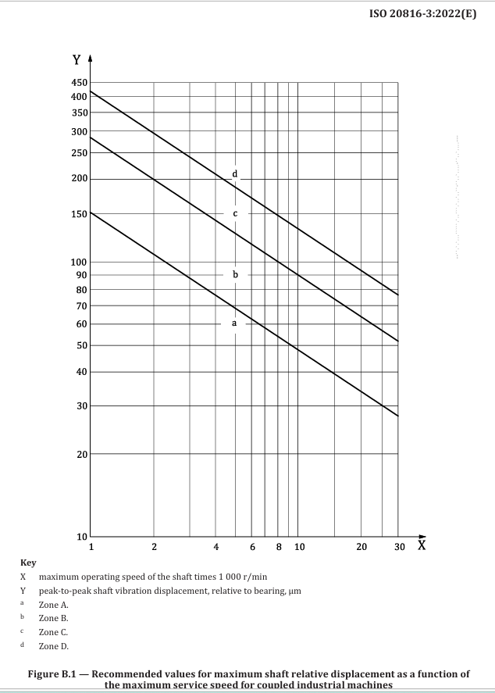

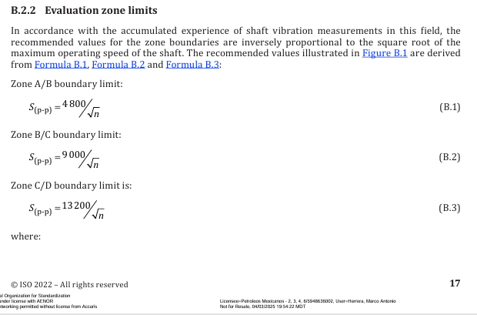

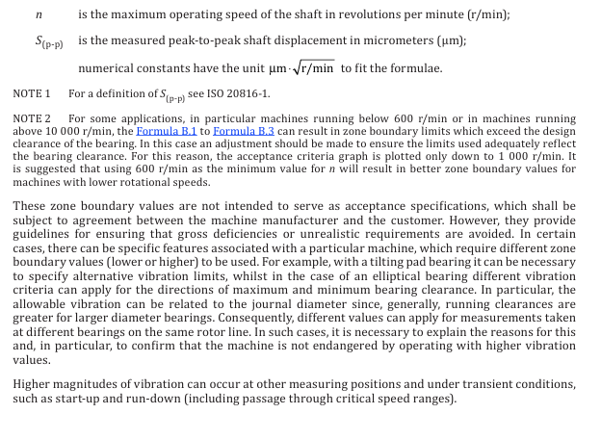

FIGURA A.1 20816-1
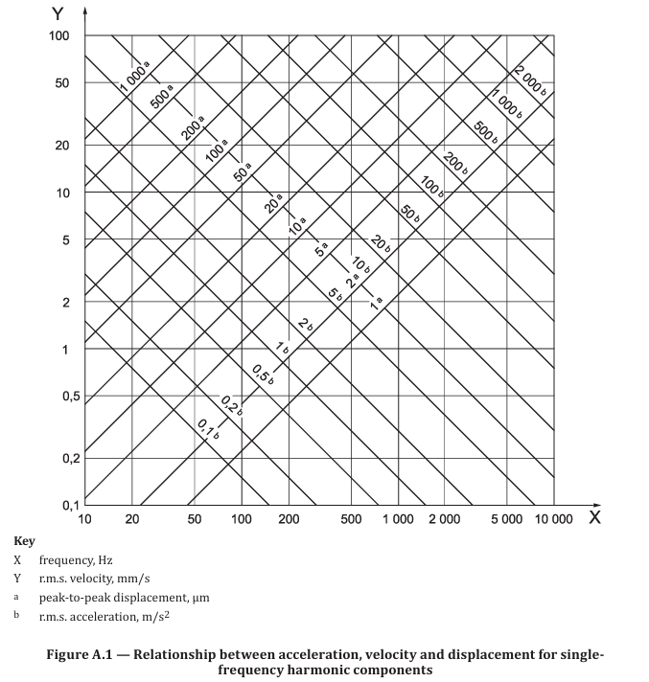

CULTURA GRAL
